Лист1
 | 1.2 | 1.3 | 1.4 | 2.4 | 2.5 | 3.4 | 3.6 | 4.5 | 4.6 | 5.6
tij | 9 | 12 | 18 | 8 | 12 | 5 | 12 | 10 | 13 | 12
dij | 7 | 10 | 15 | 6 | 10 | 3 | 8 | 7 | 12 | 10
kij | 0.05 | 0.2 | 0.25 | 0.08 | 0.15 | 0.1 | 0.06 | 0.05 | 0.1 | 0.5
t0 | 35
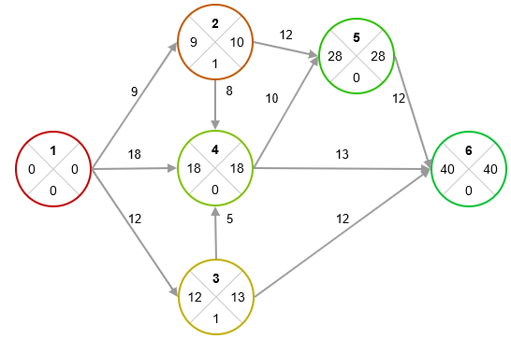

tp1 = 0
tp2 = 0 + 9 = 9
tp3 = 0 + 12 = 12
tp4 = MAX(0 + 18, 9 + 8, 12 + 5) = 18
tp5 = MAX(9 + 12, 18 + 10) = 28
tp6 = MAX(28 + 12, 18 + 13, 12 + 12) = 40

tп6 = 40
tп5 = 40 - 12 = 28
tп4 = MIN(40 - 13, 28 - 10) = 18
tп3 = MIN(40 - 12, 18 - 5) = 13
tп2 = MIN(18 - 8, 28 - 12) = 10
tп1 = MIN(10 - 9, 18 - 18, 13 - 12) = 0

R1 = 0 - 0 = 0
R2 = 10 - 9 = 1
R3 = 13 - 12 = 1
R4 = 18 - 18 = 0
R5 = 28 - 28 = 0
R6 = 40 - 40 = 0

Lкрит = {1 - 4 - 5 - 6}

(i, j) | tрн | tро | tпо | tпн | Rп | Rсв | R' | R''
(1, 2) | 0 | 9 | 10 | 1 | 1 | 0 | 1 | 0
(1, 3) | 0 | 12 | 13 | 1 | 1 | 0 | 1 | 0
(1, 4) | 0 | 18 | 18 | 0 | 0 | 0 | 0 | 0
(2, 4) | 9 | 17 | 18 | 10 | 1 | 1 | 0 | 1
(2, 5) | 9 | 21 | 28 | 16 | 7 | 7 | 6 | 7
(3, 4) | 12 | 17 | 18 | 13 | 1 | 1 | 0 | 1
(3, 6) | 12 | 24 | 40 | 28 | 16 | 16 | 15 | 16
(4, 5) | 18 | 18 | 28 | 18 | 0 | 0 | 0 | 0
(4, 6) | 18 | 31 | 40 | 27 | 9 | 9 | 9 | 9
(5, 6) | 28 | 40 | 40 | 28 | 0 | 0 | 0 | 0

График Ганта

(i, j) | tрн | tij | Rп
(1, 2) | 0 | 9 | 1 | Есть резерв
(1, 3) | 0 | 12 | 1 | Есть резерв
(1, 4) | 0 | 18 | 0 | Крит. путь
(2, 4) | 9 | 8 | 1 | Есть резерв
(2, 5) | 9 | 12 | 7 | Есть резерв
(3, 4) | 12 | 5 | 1 | Есть резерв
(3, 6) | 12 | 12 | 16 | Есть резерв
(4, 5) | 18 | 10 | 0 | Крит. путь
(4, 6) | 18 | 13 | 9 | Есть резерв
(5, 6) | 28 | 12 | 0 | Крит. путь

График Ганта

Мат. модель

F = х12 + х13 + х14 + x24 + x25 + х34 + х36 + х45 + х46 + х56 -> min

а) срок выполнения проекта не должен превышать t0 = 35:
t36 <= 35
t46 <= 35
t56 <= 35

б) продолжительность выполнения каждой работы должна быть не меньше минимально возможного времени:
tо12 - tн12 >= 7
tо13 - tн13 >= 10
tо14 - tн14 >= 15
tо24 - tн24 >= 6
tо25 - tн25 >= 10
tо34 - tн34 >= 3
tо36 - tн36 >= 8
tо45 - tн45 >= 7
tо46 - tн46 >= 12
tо56 - tн56 >= 10

в) зависимость продолжительности работ от вложенных средств:
tо12 - tн12 = 9 - 0,05x12
tо13 - tн13 = 12 - 0,2x13
tо14 - tн14 = 18 - 0,25x14
tо24 - tн24 = 8 - 0,08x24
tо25 - tн25 = 12 - 0,15x25
tо34 - tн34 = 5 - 0,1x34
tо36 - tн36 = 12 - 0,06x36
tо45 - tн45 = 10 - 0,05x45
tо46 - tн46 = 13 - 0,1x46
tо56 - tн56 = 12 - 0,5x56

г) время начала выполнения каждой работы должно быть не меньше времени окончания непосредственно предшествующей ей работы

д) условие неотрицательности неизвестных:

(i, j) | t0 | tн | x | t0 - tн
(1, 2) | 9 | 0 | 0 | 9 | >= | 7 | 9
(1, 3) | 12 | 0 | 0 | 12 | >= | 10 | 12
(1, 4) | 17 | 0 | 4 | 17 | >= | 15 | 17
(2, 4) | 17 | 9 | 0 | 8 | >= | 6 | 8
(2, 5) | 21 | 9 | 0 | 12 | >= | 10 | 12
(3, 4) | 17 | 12 | 0 | 5 | >= | 3 | 5
(3, 6) | 24 | 12 | 0 | 12 | >= | 8 | 12
(4, 5) | 25 | 17 | 40 | 8 | >= | 7 | 8
(4, 6) | 30 | 17 | 0 | 13 | >= | 12 | 13
(5, 6) | 35 | 25 | 4 | 10 | >= | 10 | 10
 |  |  | 48

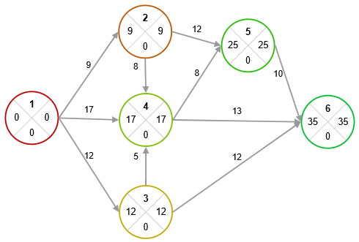

Lкрит1 = {1 - 2 - 4 - 5 - 6}
Lкрит2 = {1 - 3 - 4 - 5 - 6}
Lкрит3 = {1 - 4 - 5 - 6}

(i, j) | tрн | tро | tпн | tпо | Rп | Rсв | R' | R''
(1, 2) | 0 | 9 | 0 | 9 | 0 | 0 | 0 | 0
(1, 3) | 0 | 12 | 0 | 12 | 0 | 0 | 0 | 0
(1, 4) | 0 | 17 | 0 | 17 | 0 | 0 | 0 | 0
(2, 4) | 9 | 17 | 9 | 17 | 0 | 0 | 0 | 0
(2, 5) | 9 | 21 | 13 | 25 | 4 | 4 | 4 | 4
(3, 4) | 12 | 17 | 12 | 17 | 0 | 0 | 0 | 0
(3, 6) | 12 | 24 | 23 | 35 | 11 | 11 | 11 | 11
(4, 5) | 17 | 25 | 17 | 25 | 0 | 0 | 0 | 0
(4, 6) | 17 | 30 | 22 | 35 | 5 | 5 | 5 | 5
(5, 6) | 25 | 35 | 25 | 35 | 0 | 0 | 0 | 0

(i, j) | tрн | tij | Rп
(1, 2) | 0 | 9 | 0 | Крит. путь
(1, 3) | 0 | 12 | 0 | Крит. путь
(1, 4) | 0 | 17 | 0 | Крит. путь
(2, 4) | 9 | 8 | 0 | Крит. путь
(2, 5) | 9 | 12 | 4 | Есть резерв
(3, 4) | 12 | 5 | 0 | Крит. путь
(3, 6) | 12 | 12 | 11 | Есть резерв
(4, 5) | 17 | 8 | 0 | Крит. путь
(4, 6) | 17 | 13 | 5 | Есть резерв
(5, 6) | 25 | 10 | 0 | Крит. путь

График Ганта

Выводы

Для завершения проекта в установленный срок t0=35 необходимо дополнительно 48 д.е.. Распределение средств будет следующим: 4 денежные единицы пойдут на работу (1,4), а 40 денежных единиц — на работу (4,5). Это позволит сократить продолжительность работы (1,4) на 1 день и работы (4,5) на 2 дня.

Лист2
 | 1.2 | 1.3 | 1.4 | 2.3 | 3.4 | 3.5 | 4.5
tij | 10 | 18 | 16 | 12 | 7 | 13 | 11
dij | 7 | 14 | 12 | 10 | 5 | 9 | 8
kij | 0.5 | 0.1 | 0.25 | 0.4 | 0.2 | 0.15 | 0.3
B = 42

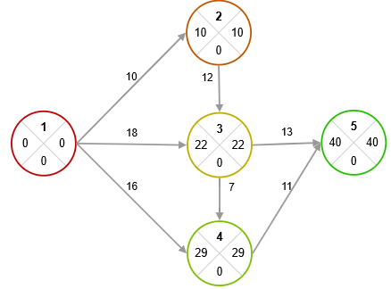

Изначально проект может быть выполнен за 40 ед.

Чтобы однозначно записать целевую функцию, добавляем на сетевом графике фиктивную работу (5, 6) графике фиктивную работу (5,6)

Мат. модель

tкр = tо56 (min) .

а) сумма вложенных средств не должна превышать их наличного количества
х12 + х13 + х14 + х23 + х34 + х35 + х45 <= 42;

б) продолжительность выполнения каждой работы должна быть не меньше минимально возможного времени
tо12 - tн12 >= 7
tо13 - tн13 >= 14
tо14 - tн14 >= 12
tо23 - tн23 >= 10
tо34 - tн34 >= 5
tо35 - tн35 >= 9
tо45 - tн45 >= 8
tо56 - tн56 = 0;

в) зависимость продолжительности работ от вложенных средств
tо12 - tн12 = 10 - 0,5x12
tо13 - tн13 = 18 - 0,1x13
tо14 - tн14 = 16 - 0,25x14
tо23 - tн23 = 12 - 0,4x23
tо34 - tн34 = 7 - 0,2x34
tо35 - tн35 = 13 - 0,15x35
tо45 - tн45 = 11 - 0,3x45

г) время начала выполнения каждой работы должно быть не меньше времени окончания непосредственно предшествующей ей работы
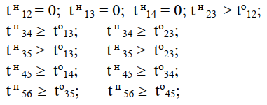

д) условие неотрицательности неизвестных:

(I, j) | t0 | tн | x | t0 - tн
(1, 2) | 7 | 0 | 6 | 7 | >= | 7 | 7
(1, 3) | 17 | 0 | 10 | 17 | >= | 14 | 17
(1, 4) | 16 | 0 | 0 | 16 | >= | 12 | 16
(2, 3) | 17 | 7 | 5 | 10 | >= | 10 | 10
(3, 4) | 22 | 17 | 10 | 5 | >= | 5 | 5
(3, 5) | 30 | 17 | 0 | 13 | >= | 9 | 13
(4, 5) | 30 | 22 | 10 | 8 | >= | 8 | 8
(5, 6) | 30 | 30 | 0 | 0 | = | 0 | 0
 | 30 |  | 41

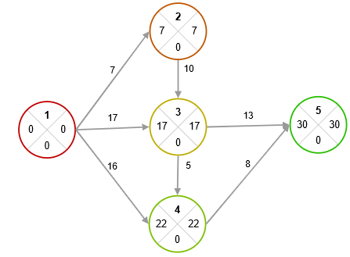

Выводы

При дополнительной вложении 41 д.е. проект сможет быть завершен за 30 единиц времени. Распределение средств будет следующим: 6 денежных единиц направляется на работу (1,2), 10 единиц — на работу (1,3), 5 единиц — на работу (2,3), 10 единиц — на работу (3,4) и 10 единиц — на работу (4,5). В результате, сокращение общего времени реализации проекта составит 10 единиц.

